Hardware - Software
 |  |  |  |  |  |  |  |  | Adquisición de Software
ADQUISICIÓN DE HARDWARE |  |  |  |  |  |  |  |  |  | Nombre | Versión | Arquitectura | Cantidad | Valor de Licencia
 | MARCA | SERIAL | MODELO O CAPACIDAD | IVA | COSTO | OBSERVACIONES |  |  | SISTEMA OPERATIVO | Windows 10 | Home | 64 bits | 1 | $ 240,000
TORRE | Lenovo |  |  |  | $ 3,799,900 | Se realiza cotización de un equipo lenovo completo por el valor total que indicamos en la opción Torre |  |  | OFFICE | Office | 365 | 64 bits | 1 | $ 191,900
PROCESADOR | Intel |  | Core i5 |  |  |  |  |  | ANTIVIRUS | Mcafee Activirus | 2019 |  | 1 | $ 30,000
RAM | dr4 |  | 32 GB |  |  |  |  |  | HOSTING | HostGator | Reseller Hostinng | 50 GB de almacenamiento | Ilimitado | $ 287,760
MONITOR | Monitor Lenovo |  | 22 Inch |  |  |  |  |  | DOMINIO | HostGator | Reseller Hostinng | Sitios Ilimitados | Ilimitado
DISCO DURO | Kingston |  | 1 TB |  |  | SSD | x | Se celeciona un disco solido por la capacidad de lectura y escritura | SGBD | HostGator | MySQL | phpMyAdmin | Ilimitado
 |  |  |  |  |  | SATA |  |  | SERVIDOR | HostGator | Reseller Hostinng | Categoria - Aluminio | Ilimitado
TECLADO | Lenovo |  |  |  |  |  |  |  | Costo Total |  |  |  |  | $ 749,660
MOUSE | Lenovo
REGULADOR DE VOLTAJE | Regulador de voltaje estandar |  |  |  | $ 84,900 |  |  |  | Detalle cotización paquete de Hosting y Dominio
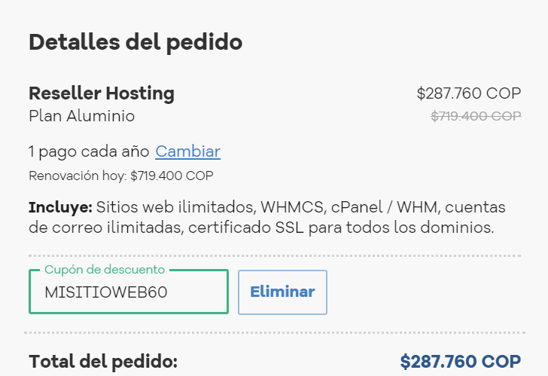

COSTO TOTAL |  |  |  |  | $ 3,884,800

